GPX
1.945 | 1.932 | 0.331 | 0.362 | 0.305 | 0.272 | 0.261 | 0.294 | 0.375 | 0.413 | 0.356 | 0.395
1.28 | 1.296 | 0.219 | 0.187 | 0.247 | 0.253 | 0.233 | 0.331 | 0.288 | 0.33 | 0.318 | 0.461
0.899 | 0.809 | 0.069 | 0.069 | 0.35 | 0.285 | 0.233 | 0.312 | 0.274 | 0.295 | 0.45 | 0.48
0.538 | 0.562 | 0.073 | 0.069 | 0.303 | 0.265 | 0.285 | 0.282 | 0.278 | 0.299 | 0.303 | 0.419

GPX( Glutathione peroxidase)
 | absorbans | abs-blank | expected | result
std1 | 1.945 | 1.876 | 240 | 240.59551117
std2 | 1.28 | 1.211 | 120 | 116.56944278
std3 | 0.899 | 0.83 | 60 | 64.8067302
std4 | 0.538 | 0.469 | 30 | 28.730562698
std5 | 0.331 | 0.262 | 15 | 13.737023192
std6 | 0.219 | 0.15 | 7.5 | 7.354455
blank | 0.069 | 0 | 0 | 0.7092

 |  |  |  |  |  |  |  |  |  | concentratıon( ng/ml)

Numune | absorbans | abs-blank | result
1.(1) | 0.305 | 0.236 | 12.147092928
1.(2) | 0.247 | 0.178 | 8.836217912
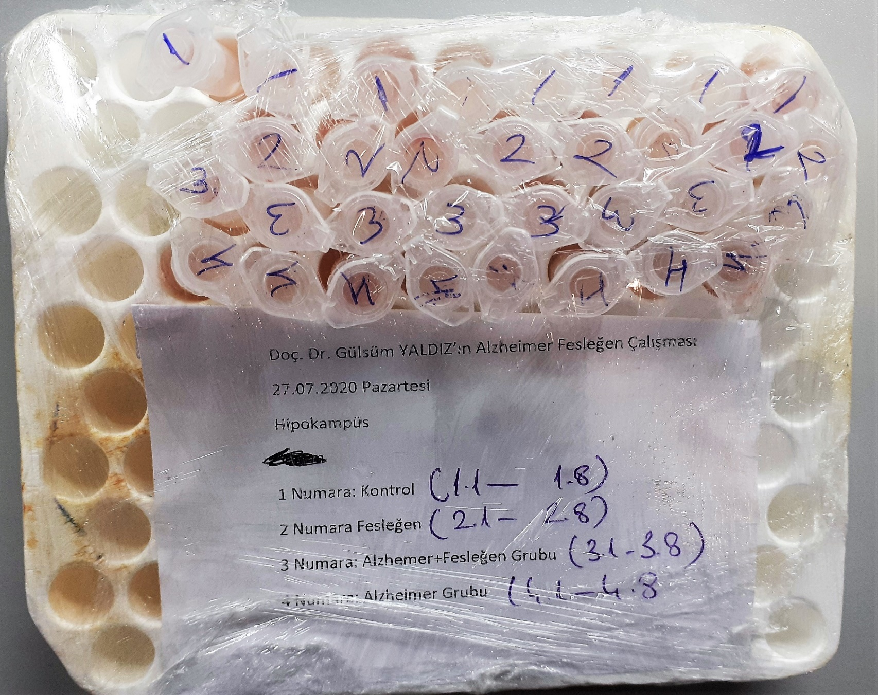
1.(3) | 0.35 | 0.281 | 14.940292698
1.(4) | 0.303 | 0.234 | 12.027502008
1.(5) | 0.272 | 0.203 | 10.223374362
1.(6) | 0.253 | 0.184 | 9.163615808
1.(7) | 0.285 | 0.216 | 10.968614208
1.(8) | 0.265 | 0.196 | 9.828869888
2.(1) | 0.261 | 0.192 | 9.605569152
2.(2) | 0.233 | 0.164 | 8.085846528
2.(3) | 0.233 | 0.164 | 8.085846528
2.(4) | 0.285 | 0.216 | 10.968614208
2.(5) | 0.294 | 0.225 | 11.49413625
2.(6) | 0.331 | 0.262 | 13.737023192
2.(7) | 0.312 | 0.243 | 12.568711482
2.(8) | 0.282 | 0.213 | 10.795183242
3.(1) | 0.375 | 0.306 | 16.576801848
3.(2) | 0.288 | 0.219 | 11.142916698
3.(3) | 0.274 | 0.205 | 10.33696145
3.(4) | 0.278 | 0.209 | 10.565297658
3.(5) | 0.413 | 0.344 | 19.180208448
3.(6) | 0.33 | 0.261 | 13.674661578
3.(7) | 0.295 | 0.226 | 11.553011768
3.(8) | 0.299 | 0.23 | 11.7894822
4.(1) | 0.356 | 0.287 | 15.327535242
4.(2) | 0.318 | 0.249 | 12.933875418
4.(3) | 0.45 | 0.381 | 21.849464298
4.(4) | 0.303 | 0.234 | 12.027502008
4.(5) | 0.395 | 0.326 | 17.929585368
4.(6) | 0.461 | 0.392 | 22.668591552
4.(7) | 0.48 | 0.411 | 24.111045978
4.(8) | 0.419 | 0.35 | 19.604055

NOT: Dokular 1:9 oranında( 0,1 gr doku: 0,9ml 50 mmol. lık pH:7.40) fosfat tamponu ile homojenize edildikten sonra 7000 rpm + 4' de 5 dk santrifüj edildi.

